상품제안서
프로디아 DS8 메탈클립 스위스 볼펜 디자인펜 | 상품코드: F04167

 |  |  |  |  |  |  | 02-412-0044 | www.easy1.co.kr
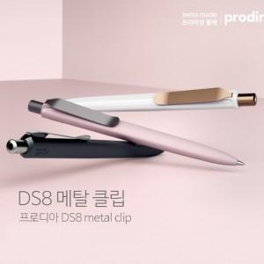

【상세/제작정보】 | .

【인쇄/포장옵션】 | 패드인쇄 / 포장불가능

【공급단가】 | 수량 | 100~ | 300~ | 500~ | 1,000~ | 3,000~
*VAT별도 | 단가 | 12,150원 | 11,700원 | 11,250원 | 10,800원 | 10,530원

【상품 URL】 | https://dev.easy1.co.kr:443/src/goods_detail.php?gdno=4167

